应用层调优
当用户输入 查询一天 倒排 :返回的是
 |  |  | 查询时q:不需要精确匹配
q:*:* 3s

q:vehicle:* 13秒

 | q:*:* &fq:vechile_plate:* 18s

 |  | 现在程序上是:判断如果没有车牌 就使用licenseNumer:*

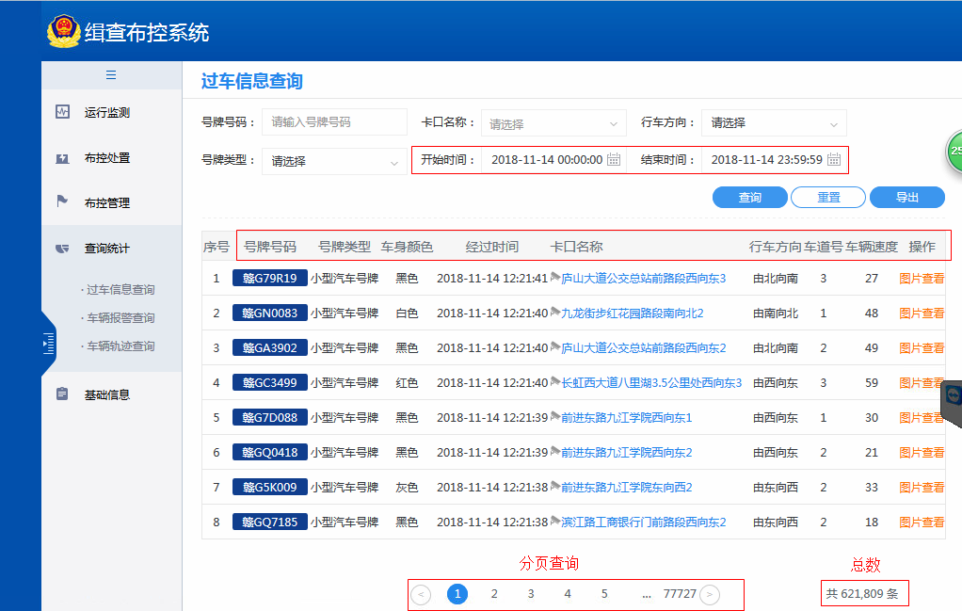

 | 修改前后查询效率对比

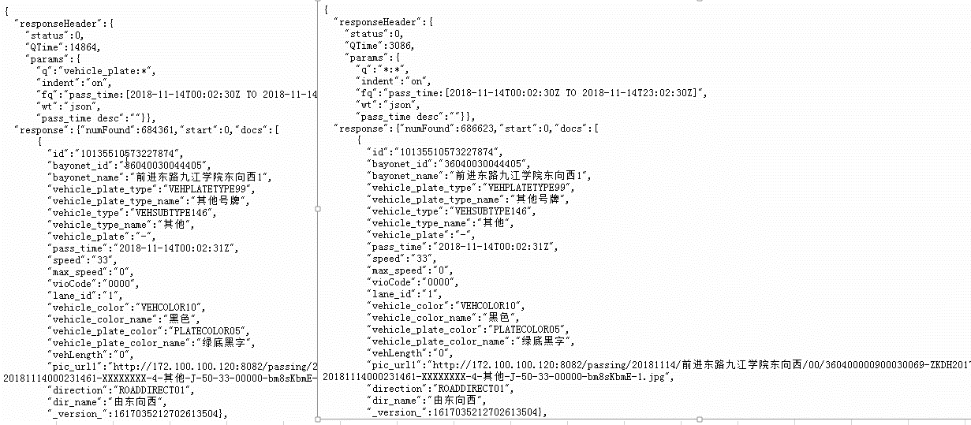
 |  |  |  | 效率提高3倍

应用层代码修改

分析:应用快速搜车仅仅是用到了简单的查询展示,并没有复杂操作,不需要使用q=域:域值,效率提升的原因,使用q=*:*fq在使用高亮或者是过滤条件的时候使用,fq会对q查询的结果取交集

